Дефект
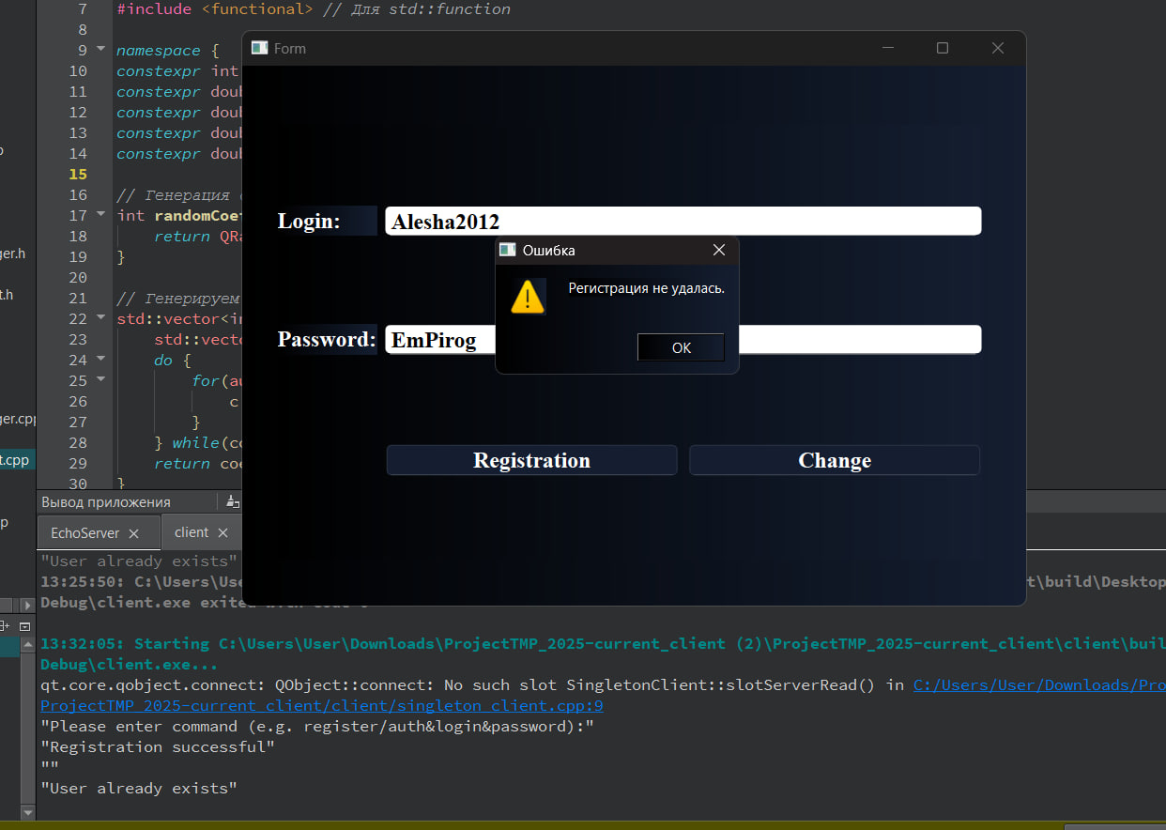
Название | Неинформативное сообщение об ошибке при попытке регистрации существующего пользователя уже существующего пользователя
№ дефекта | 1 | № тест-кейса | 2
Проект | Проект по диспиплице "Технологии и методы программирования" | Компонент | Окно аутентификации
Статус | In Progress | Номер версии
Важность: | Major | Приоритет: | Medium
Blocker | High | Opened
Critical | Medium | In progress
Major | Low | Retest
Minor |  | Fixed
Trivial |  | Closed
Назначен на | Панов Александра Владимировича | Автор | Панов Александр Владимирович
Описание | При попытке регистрации уже существующего пользователя система выводит сообщение "Регистрация не удалась", но не указывает причину ("Данный пользователь уже зарегистрирован") 1.Зарегистрировать нового пользователя ( Login : Alesha2012 Password: EmPirog). 2.Повторить регистрацию с теми же данными. 3.Проверить текст сообщения об ошибке. Ожидаемый результат: Сообщение: "Регистрация не удалась. Данный пользователь уже зарегистрирован". Фактический результат: Сообщение: "Регистрация не удалась" (без указания причины).
Вложения | screen_defect_auth.jpg

